Long_Term_Avg
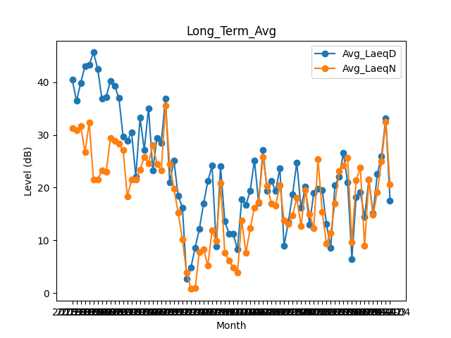
Date | Avg_LaeqD | Avg_LaeqN
2018-01 | 40.406451613 | 31.212903226
2018-02 | 36.417857143 | 30.910714286
2018-03 | 39.870967742 | 31.625806452
2018-04 | 43.02 | 26.706666667
2018-05 | 43.251612903 | 32.303225806
2018-06 | 45.62 | 21.546666667
2018-07 | 42.5 | 21.564516129
2018-08 | 36.806451613 | 23.232258065
2018-09 | 37.146666667 | 22.96
2018-10 | 40.238709677 | 29.377419355
2018-11 | 39.3 | 28.923333333
2018-12 | 36.987096774 | 28.332258065
2019-01 | 29.683870968 | 27.077419355
2019-02 | 28.875 | 18.335714286
2019-03 | 30.519354839 | 21.55483871
2019-04 | 22.083333333 | 21.526666667
2019-05 | 33.216129032 | 23.380645161
2019-06 | 27.166666667 | 25.746666667
2019-07 | 35.05483871 | 24.658064516
2019-08 | 23.322580645 | 28.122580645
2019-09 | 29.44 | 24.526666667
2019-10 | 28.458064516 | 23.212903226
2019-11 | 36.876666667 | 35.47
2019-12 | 21.029032258 | 24.403225806
2020-01 | 25.109677419 | 19.751612903
2020-02 | 18.417241379 | 15.279310345
2020-03 | 16.232258065 | 10.164516129
2020-04 | 2.7733333333 | 3.89
2020-05 | 4.8161290323 | 0.80322580645
2020-06 | 8.63 | 0.99333333333
2020-07 | 12.167741935 | 7.7580645161
2020-08 | 17.016129032 | 8.2870967742
2020-09 | 21.206666667 | 5.2666666667
2020-10 | 24.132258065 | 11.864516129
2020-11 | 8.7933333333 | 9.8733333333
2020-12 | 24.012903226 | 20.812903226
2021-01 | 13.619354839 | 7.6225806452
2021-02 | 11.310714286 | 6.1642857143
2021-03 | 11.2 | 4.8516129032
2021-04 | 8.2866666667 | 3.9
2021-05 | 17.819354839 | 13.819354839
2021-06 | 16.753333333 | 7.69
2021-07 | 19.448387097 | 12.332258065
2021-08 | 25.180645161 | 16.225806452
2021-09 | 17.08 | 17.256666667
2021-10 | 27.083870968 | 25.74516129
2021-11 | 19.336666667 | 20.296666667
2021-12 | 21.241935484 | 17.025806452
2022-01 | 19.406451613 | 16.6
2022-02 | 23.675 | 20.482142857
2022-03 | 8.9612903226 | 13.770967742
2022-04 | 13.506666667 | 13.186666667
2022-05 | 18.74516129 | 14.748387097
2022-06 | 24.763333333 | 18.053333333
2022-07 | 16.161290323 | 12.7
2022-08 | 20.138709677 | 19.470967742
2022-09 | 13.006666667 | 15.036666667
2022-10 | 19.032258065 | 12.287096774
2022-11 | 19.853333333 | 25.42
2022-12 | 19.567741935 | 15.412903226
2023-01 | 13.077419355 | 9.4258064516
2023-02 | 8.6214285714 | 11.335714286
2023-03 | 20.429032258 | 16.951612903
2023-04 | 22.07 | 23.096666667
2023-05 | 26.612903226 | 24.193548387
2023-06 | 20.936666667 | 25.66
2023-07 | 6.5193548387 | 9.6258064516
2023-08 | 18.225806452 | 21.432258065
2023-09 | 19.096666667 | 23.746666667
2023-10 | 14.419354839 | 8.9290322581
2023-11 | 21.533333333 | 21.476666667
2023-12 | 15.077419355 | 14.809677419
2024-01 | 22.574193548 | 19.109677419
2024-02 | 25.893103448 | 25.04137931
2024-03 | 33.103225806 | 32.467741935
2024-04 | 17.58 | 20.54

